Hárok1
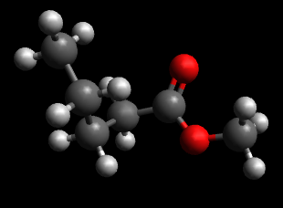
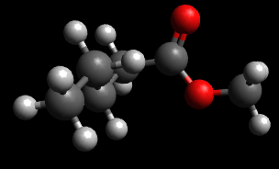
Konforméry molekúl Molekula metylesteru kyseliny pentánovej bola geometricky optimalizovaná v Avogadro a následne boli vyhľadané jej konforméry a zoptimalizované pomocou UFF. Geometrická optimalizácia prebehla aj v MOPAC, výsledky sú v tabuľke.
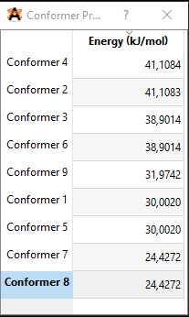

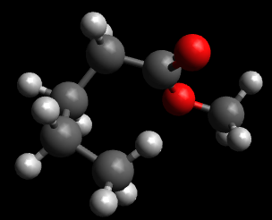

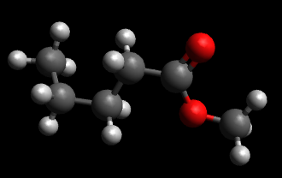
 |  |  | MOPAC
Označenie konforméru | UFF | Ghemical | Hf PM7 GNORM=(0.0)
4 | 41.1084 | 13.8026 | -462.798
2 | 41.1083 | 13.8026 | -462.798
3 | 38.9014 | 10.472 | -462.661
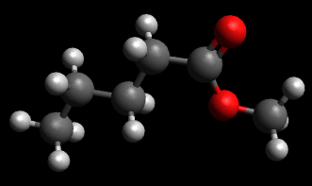
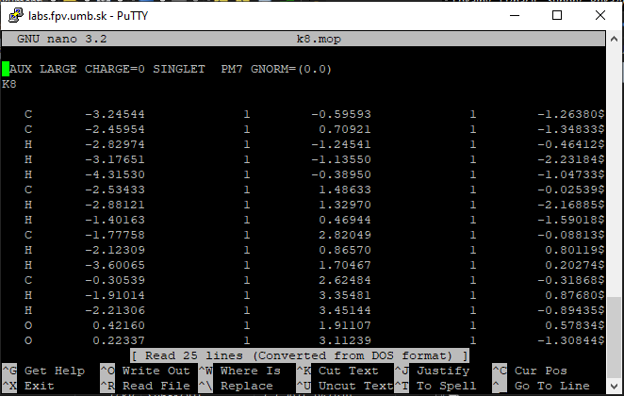
6 | 38.9014 | 10.472 | -462.676
9 | 31.9742 | 6.0192 | -462.426
1 | 30.002 | 8.9841 | -463.35713
5 | 30.002 | 8.9841 | -463.36327
7 | 24.4272 | 5.1619 | -465.801
8 | 24.4272 | 5.1619 | -465.801

